画像
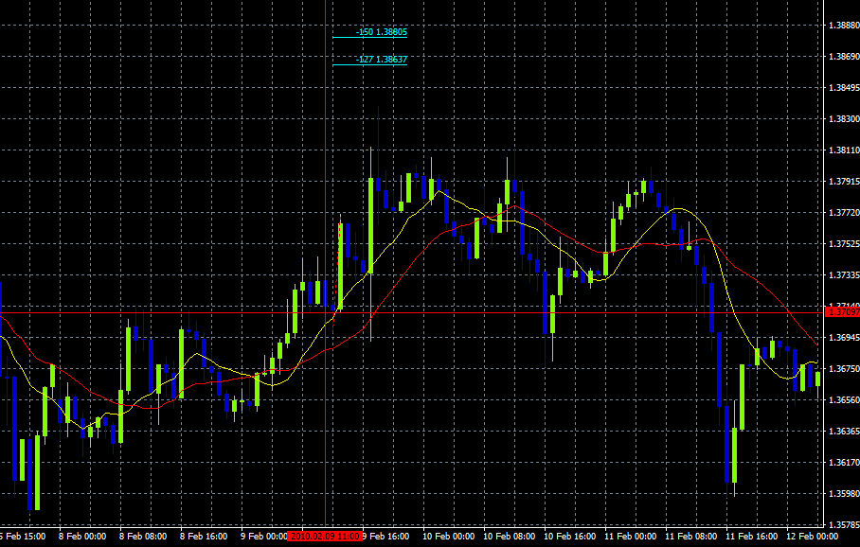
①EURUSD 2010/1/5 EB Lowエントリー
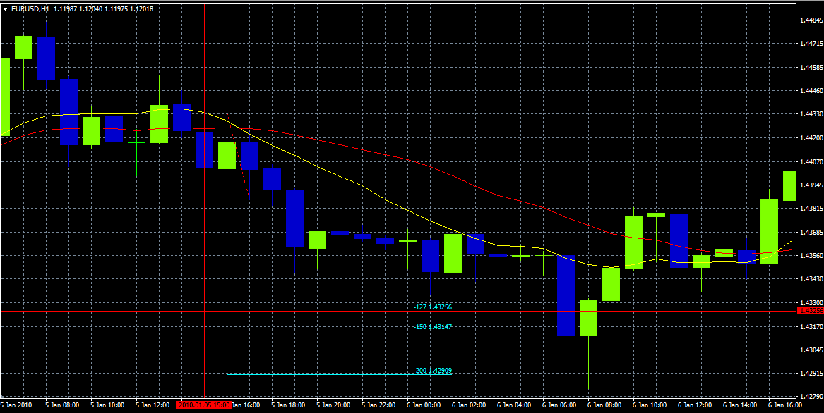

②EURUSD 2010/01/20 EB Lowエントリー
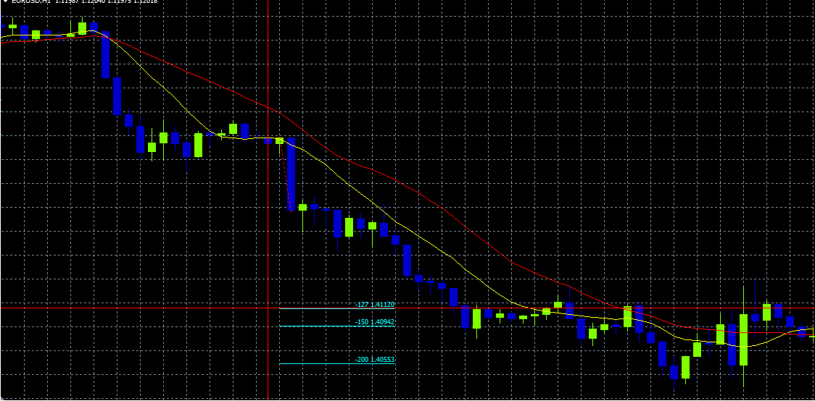

③EURUSD 2010/1/26 Lowエントリーで損切となってます
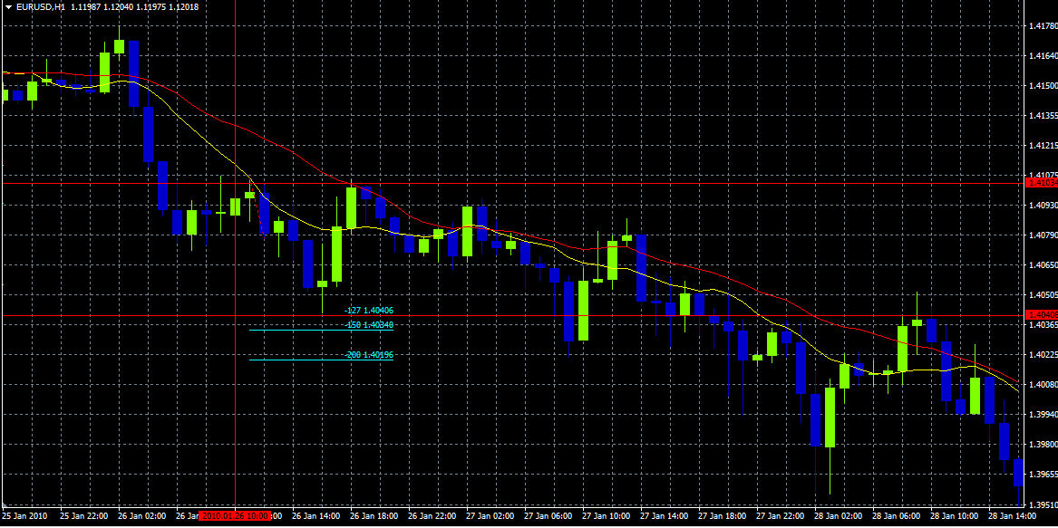

④ EURUSD 2010/1/27 Lowエントリーで損切となってます
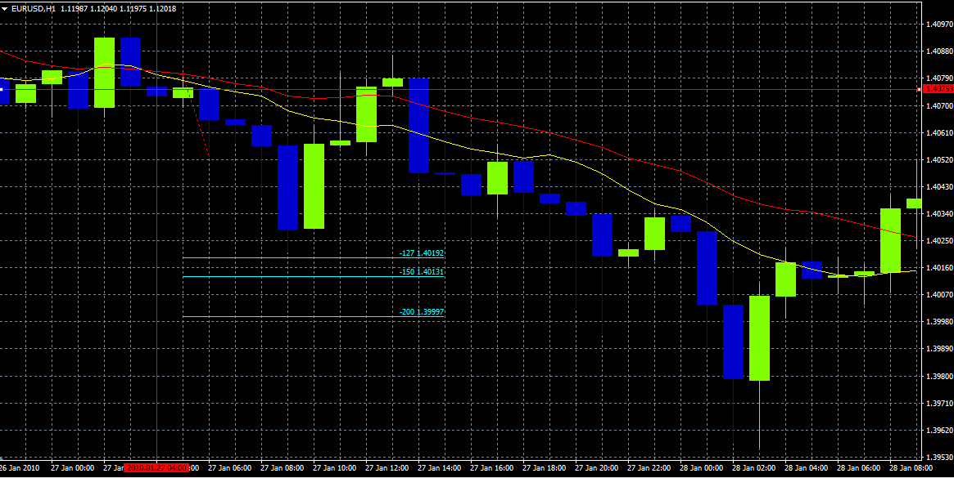

⑤ EURUSD 2010/1/28 Lowエントリー
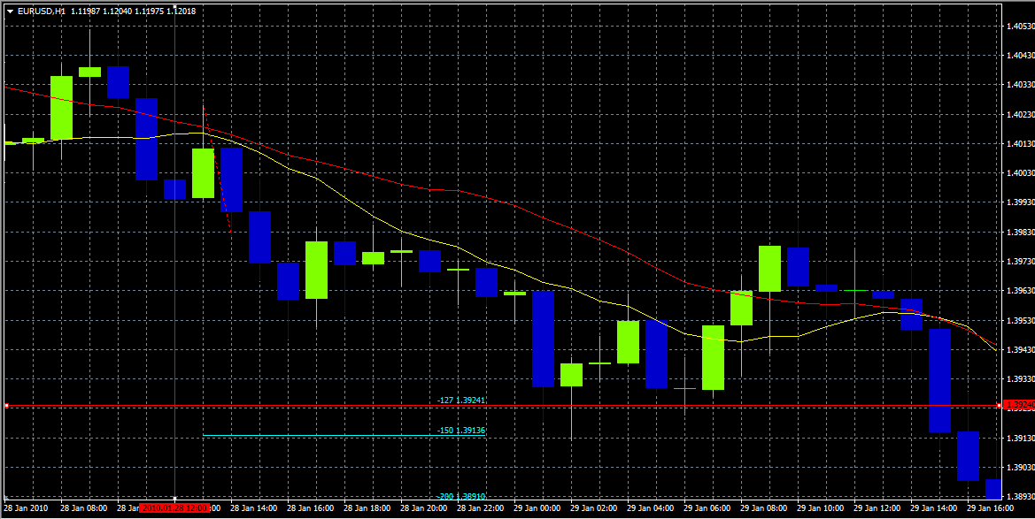

⑥ EURUSD 2010/2/5 Lowエントリー 赤→はタッチしておらず青→で決済してます。
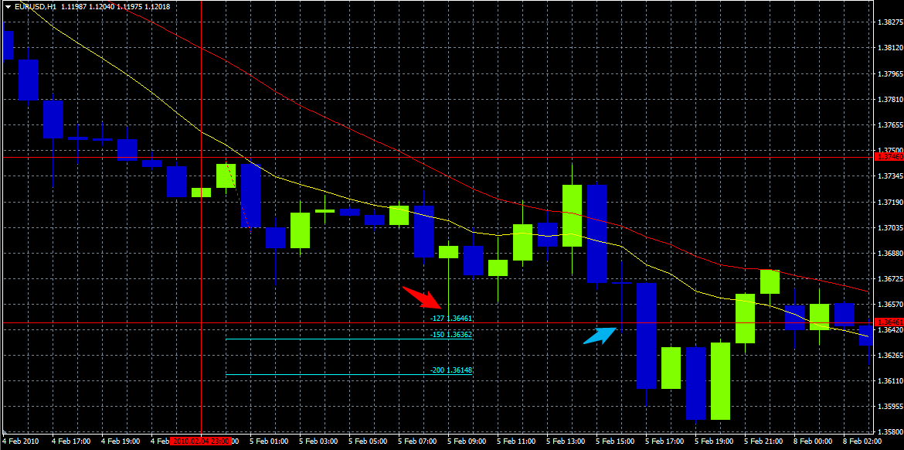

⑦ EURUSD 2010/2/9 Lowエントリー 損切になってます

